Основные блоки
Категория | Название | Аргументы | Результат работы
Логические операторы | И | Два: перменная, оператор, число | True/False
 | ИЛИ | Два: перменная, оператор, число | True/False
 | НЕ | Один: переменная, лог. оператор | True/False
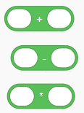
Матем. операторы | == | Два аргумента: операции над переменными, числами, вложенными операторами | Число, которое затем можно записать в переменную через отдельную команду или испольовать значение в качестве аргумента для цикла N раз
 | +
 | -
 | /

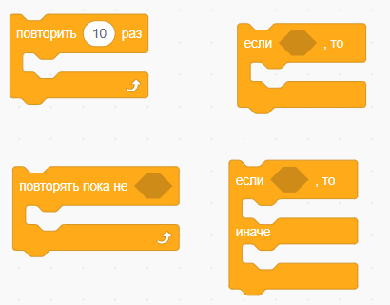
Вложенные | Цикл N раз | Два: переменная/оператор, указывающий количество итераций, набор блоков | Выполнение блоков внутри конструкции N раз
 | Цикл пока | Два: условие (набор логических операторов или переменная), набор блоков для выполнения | Выполнение блоков внутри конструкции, пока заданное условие или переменная не станет равно лог. 0
 | Если <>, то … | Два: условие (набор логических операторов или переменная), набор блоков для выполнения | Выполнение блоков внутри конструкции, только если значение в условие равно лог. 1
 | Если <>, то …, иначе ... | Три: условие (набор логических операторов или переменная), набор блоков для выполнения, если условие лог. 1 и набор блоков, если условие лог. 0 | Выполнение блоков внутри первой конструкции, только если значение в условие равно лог. 1, иначе выполнение блоков второй конструкции

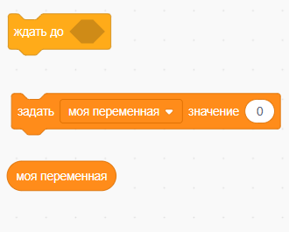
Специальные | Задержка | Один: время в мс. Сколько ждать перед отправкой следующей команды на МК | Задержка реализована на стороне компьютера, а не МК
 | Значение переменной | Два: переменная и значение, которое в неё нужно установить (либо число, либо набор операторов, возвращающих лог или число) | Переменные хранятся на стороне МК, значения переменных
 | Получить переменную | Выбор переменной из используемых (которые ранее заданы через значение) | Возвращает текущее значение переменной, используется как оператор

Общие для пинов | Настройка | Два: номер пина, режим его работы (выбор из списка) | Режимы работы пина: выход, вход, вход с подтяжкой через внутренний резистор | Все эти блоки находятся в одной категории в интерфейсе | Для этих блоков примеров в Scracth нет, поэтому скриншоты из хакатоновского решения

Аналоговые пины, запись | ЦАП | Два: пин, значение (может быть оператором, числом, переменной) | Управление ЦАП
 | ШИМ | Два: пин, значение | Генерация шим сигнала

Аналоговые пины, чтение АЦП | Считать значение | Два: пин (канал ацп), переменная в которую прочитать значение | Также может быть аналогичный блок в виде оператора, имеющий только один аргумент - номер пина
 |  |  |  |  | Очень похожи на блоки для работы с переменными
Цифровые пины | Установить значение | Два: пин (может быть числом или числовой переменной), лог. Значение: или число, или переменная (конвертируется в 0 или 1, если > 1) | Изменение состояния пина
 | Прочитать значение | Два: пин (переменная или число), переменная, в которую провести запись прочитанного значения | Также может быть аналогичный блок в виде оператора, только с одним аргументом

Сериал порт | Вывести текст | Два: текст для вывода, чекбокс, делать ли перенос строки | Выводит в сериал порт заданный текст
 | Вывести переменную | Два: переменная для вывода, чекбокс, делать ли перенос строки | Выводит в сериал порт указанную переменну

